交通空白
№ | 登録番号 | 登録年月日 | 更新登録年月日 | 有効期間 | 名称 | 代表者の氏名 | 郵便番号 | 住所 | 事務所の名称 | 事務所の位置 | 事務所の名称 | 事務所の位置 | 事務所の名称 | 事務所の位置 | 路線又は運送の区域 | 運送する旅客の範囲 | 事業者協力型有償運送の 事業者名称 | 事業者協力型有償運送の 事業者住所 | 寝台車 (軽自動車) | 車いす車 (軽自動車) | 兼用車 (軽自動車) | 回転ｼｰﾄ車 (軽自動車) | セダン等 (軽自動車) | バス | 計 |  | 連絡先 | アドレス | 部署
1 | 北帯市交第２号 | 2006-10-01 | 2023-09-27 | 2026-09-30 | 本別町 | 佐々木 基裕 | 〒089-3334 | 中川郡本別町北２丁目４番地１ | 本別町役場 | 中川郡本別町北２丁目４番地１ | 本別ハイヤー㈲ | 中川郡本別町北５丁目５番地９ | ㈲北海陸運 | 中川郡本別町上本別１０番地３ | 路線 | 地域住民又は観光旅客その他の当該地域を来訪する者 |  |  |  |  |  |  |  | 10 | 10 | 0
2 | 北帯市交第６号 | 2014-09-18 | 2022-09-21 | 2025-09-30 | 足寄町 | 渡辺 俊一 | 〒089-3701 | 足寄郡足寄町北１条４丁目４８番地１ | 足寄町 | 足寄郡足寄町北１条４丁目４８番地１ |  |  |  |  | 路線 | 当該市町村に在住する住民及びその親族、その他当該市町村に日常の用務を有する者 |  |  |  |  |  |  | 1 | 1 | 2 | 0
3 | 北帯市交第８号 | 2020-10-29 | 2022-09-06 | 2027-09-30 | 上士幌町 | 竹中 貢 | 〒080-1492 | 河東郡上士幌町字上士幌東３線２３８ | 上士幌タクシー㈲ | 河東郡上士幌町字上士幌東２線２３８ |  |  |  |  | 上士幌町内 | 地域住民又は観光旅客その他の当該地域を来訪する者 | 上士幌タクシー㈲ | 河東郡上士幌町字上士幌東２線２３８ |  |  |  |  |  | 2 | 2 | 0
4 | 北帯公第２号 | 2020-03-11 | 2022-02-28 | 2025-03-10 | 社会福祉法人 清水町社会福祉協議会 | 村瀬 悟 | 〒089-0138 | 上川郡清水町南２条７丁目１番地 | 社会福祉法人 清水町社会福祉協議会 | 上川郡清水町南２条７丁目１番地 |  |  |  |  | 清水町 | 清水町の地域内の住民及びその親族その他当該地域において日常生活に必要な用務を反復継続して行う清水町社会福祉協議会に会員登録されている者（会員となる予定の者を含む）及びその同伴者 |  |  |  | 1 |  |  | 2 |  | 3 | 0
5 | 北帯公第３号 | 2020-08-12 | 2022-08-12 | 2025-08-11 | 特定非営利活動法人 上美生 | 河口 啓明 | 〒082-0384 | 河西郡芽室町上美生４線３６番地 | みんなのお店ＫＡＭＩＢＩ | 河西郡芽室町上美生４線３６番地 |  |  |  |  | 芽室町上美生地区 | 上美生地区の地域内の住民及びその親族その他当該地域において日常生活に必要な用務を反復継続して行うＫＡＭＩＢＩ便（カミビン）に会員登録されている者（会員となる予定の者を含む）及びその同伴者 |  |  |  |  |  |  | 2 |  | 2 | 0
6 | 北帯交第１号 | 2021-11-15 | 2023-11-10 | 2026-11-14 | 特定非営利活動法人 ひだまり | 堀川 真一 | 〒080-1408 | 十勝郡浦幌町字栄町３８番地３ | 特定非営利活動法人 ひだまり | 十勝郡浦幌町字栄町３８番地３ |  |  |  |  | 浦幌町 | 地域住民又は観光旅客その他の当該地域を来訪する者 |  |  |  |  |  |  | 3 |  | 3 | 0
7 | 北帯交第２号 | 2022-10-27 |  | 2027-12-01 | 大樹町 | 黒川 豊 | 〒089-2195 | 広尾郡大樹町東本通３３ | 大樹町役場 | 広尾郡大樹町東本通３３ |  |  |  |  | 別紙のとおり | 地域住民又は観光旅客その他の当該地域を来訪する者 | ㈲雅交通 | 広尾郡大樹町高校通２６－６ |  |  |  |  | 2 |  | 2 | 0
8 | 北帯交第３号 | 2022-10-26 |  | 2024-10-31 | 一般社団法人 めむろシニアワークセンター | 金澤 清 | 〒082-0030 | 河西郡芽室町本通８丁目１番地１ | 一般社団法人 めむろシニアワークセンター | 河西郡芽室町本通８丁目１番地１ |  |  |  |  | 芽室町新生区、北伏古区、毛根区、芽室太区、関山区 | 地域住民又は観光旅客その他の当該地域を来訪する者 |  |  |  |  |  |  | 1 |  | 1 | 0
9
10 |  |  |  |  |  |  |  |  |  |  |  |  |  |  |  |  |  |  |  |  |  |  |  |  | 0 | 0
11 |  |  |  |  |  |  |  |  |  |  |  |  |  |  |  |  |  |  |  |  |  |  |  |  | 0 | 0
12 |  |  |  |  |  |  |  |  |  |  |  |  |  |  |  |  |  |  |  |  |  |  |  |  | 0 | 0
13 |  |  |  |  |  |  |  |  |  |  |  |  |  |  |  |  |  |  |  |  |  |  |  |  | 0 | 0
14 |  |  |  |  |  |  |  |  |  |  |  |  |  |  |  |  |  |  |  |  |  |  |  |  | 0 | 0
15 |  |  |  |  |  |  |  |  |  |  |  |  |  |  |  |  |  |  |  |  |  |  |  |  | 0 | 0
16 |  |  |  |  |  |  |  |  |  |  |  |  |  |  |  |  |  |  |  |  |  |  |  |  | 0 | 0
17 |  |  |  |  |  |  |  |  |  |  |  |  |  |  |  |  |  |  |  |  |  |  |  |  | 0 | 0
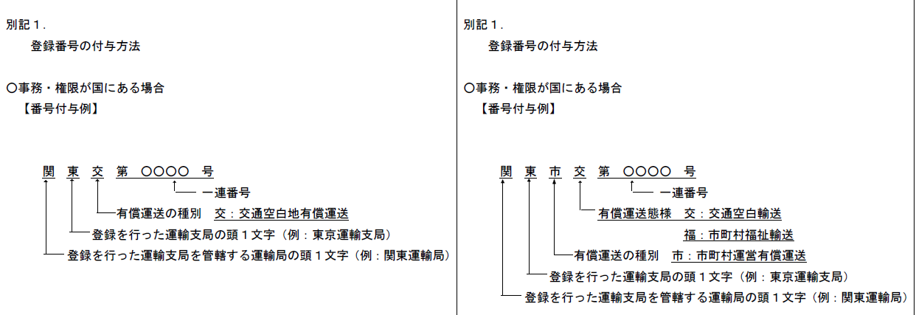

登録番号をクリックすると
該当の登録証へ

R2.11.27~
北札交第1号から

